关系图
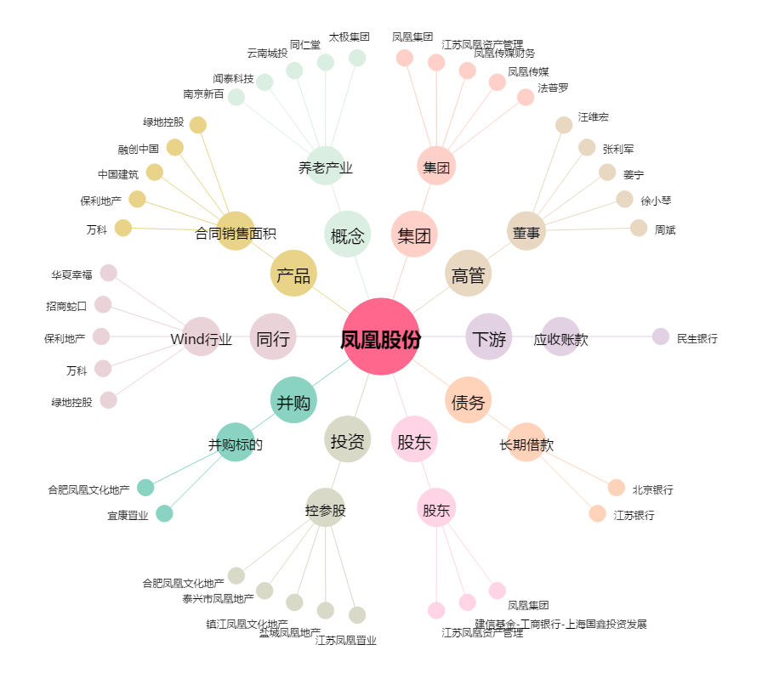
凤凰股份[600716.SH] - 关系概览图

